关系图
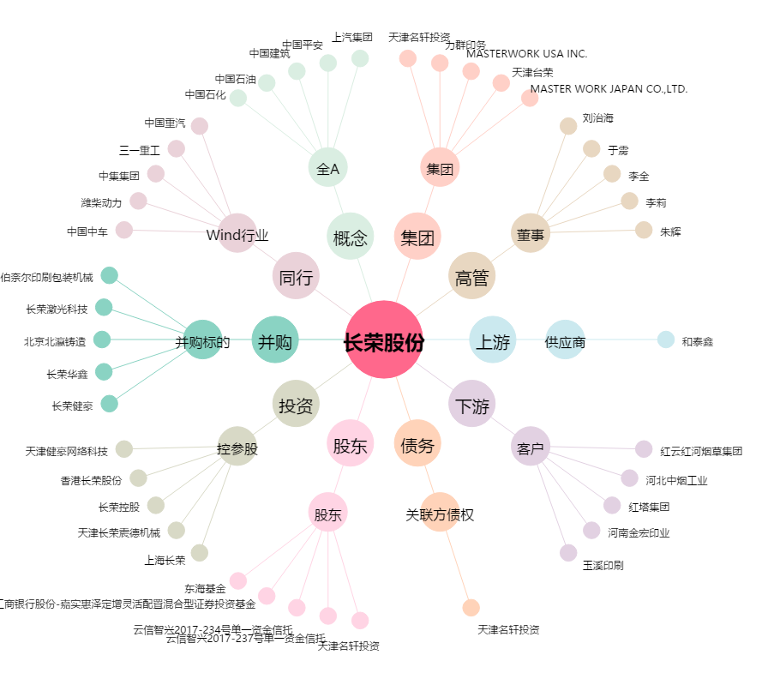
长荣股份[300195.SZ] - 关系概览图

